ATS-R SIMPSON
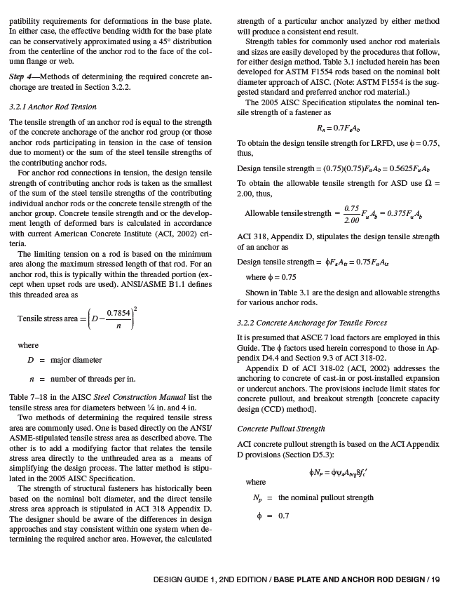
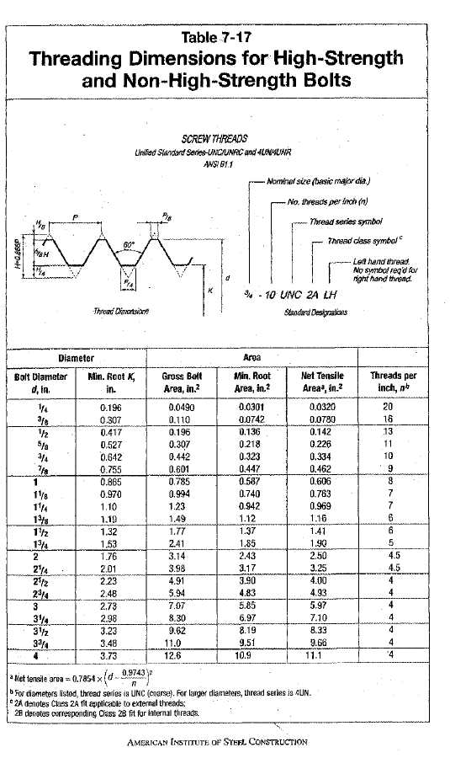
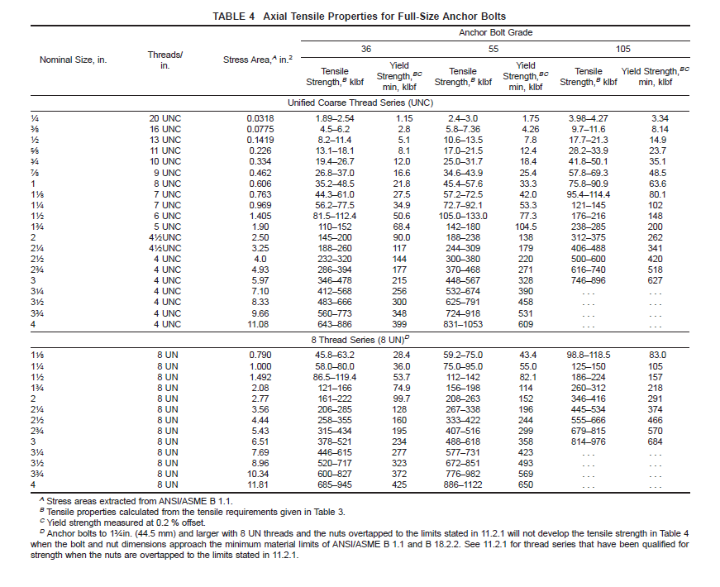
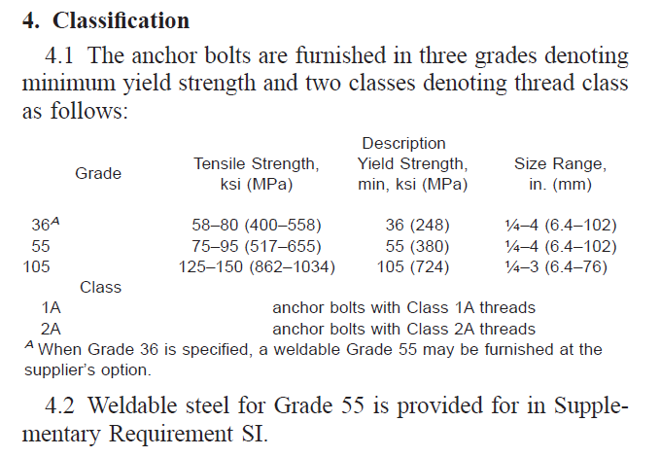
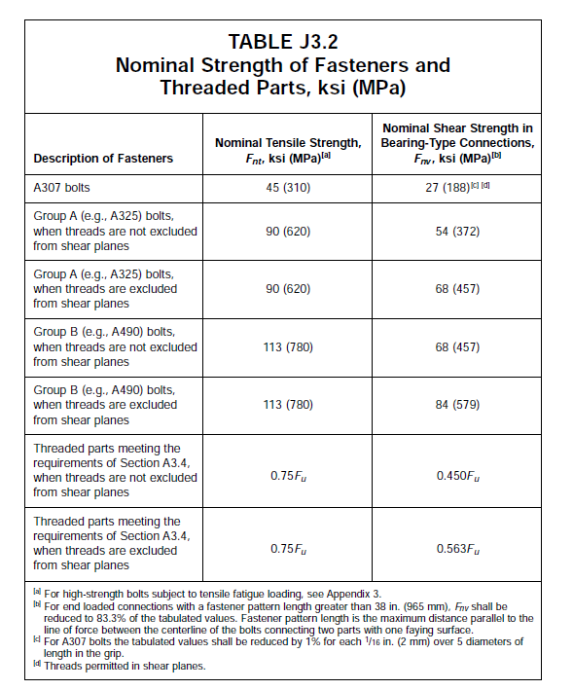
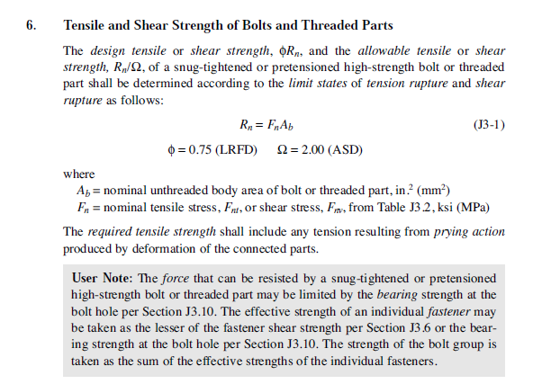
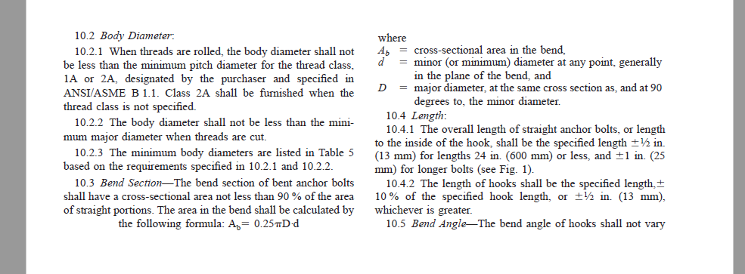

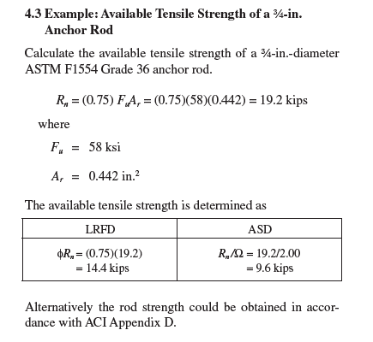
 |  |  |  |  |  | Manual AISC 360-10 (table 7-17) o ASTM F1554 (table 4)
ATS Fully threaded rod model | URS Fully Threaded Rod Model No | Rod Dia [in] | Ag [in2] | Rod Dia [cm] | Ag [cm2] | n | Ae [in2] | Ae [cm2] | Ae/Ag [%]
ATS-R3 |  | 0.375 | 0.110 | 0.953 | 0.713 | 16 | 0.077 | 0.500 | 70%
ATS-R4 |  | 0.5 | 0.196 | 1.270 | 1.267 | 13 | 0.142 | 0.915 | 72%
ATS-R5 |  | 0.625 | 0.307 | 1.588 | 1.979 | 11 | 0.226 | 1.458 | 74%
ATS-R6 |  | 0.75 | 0.442 | 1.905 | 2.850 | 10 | 0.334 | 2.158 | 76%
ATS-R7 |  | 0.875 | 0.601 | 2.223 | 3.879 | 9 | 0.462 | 2.979 | 77%
ATS-R8 |  | 1 | 0.785 | 2.540 | 5.067 | 7 | 0.582 | 3.755 | 74%
ATS-R9 |  | 1.125 | 0.994 | 2.858 | 6.413 | 7 | 0.763 | 4.924 | 77%
ATS-R10 |  | 1.25 | 1.227 | 3.175 | 7.917 | 6 | 0.929 | 5.994 | 76%
ATS-R11 |  | 1.375 | 1.485 | 3.493 | 9.580 | 5 | 1.094 | 7.057 | 74%
ATS-R12 |  | 1.5 | 1.767 | 3.810 | 11.401 | 6 | 1.405 | 9.066 | 80%
ATS-R14 |  | 1.75 | 2.405 | 4.445 | 15.518 | 5 | 1.899 | 12.255 | 79%
ATS-R16 |  | 2 | 3.142 | 5.080 | 20.268 | 4.5 | 2.498 | 16.118 | 80%
 |  |  |  |  |  |  |  |  |  |  | 73.665%
Fy [tonf/cm2] | Fu [tonf/cm2] | fy/1.67 [tonf/cm2] | 0.75*fu/2 [tonf/cm2] | fy/2 [tonf/cm2] |  | Fy [tonf/cm2] | Fu [tonf/cm2] | fy/1.67 [tonf/cm2] | 0.75*fu/2 [tonf/cm2] | fy/2 [tonf/cm2]
105 | 120 | 62.87 | 45.00 | 52.5 |  | 7.382 | 8.437 | 4.420 | 3.164 | 3.691
 |  |  | Diseño controlado por este estado

